使用说明
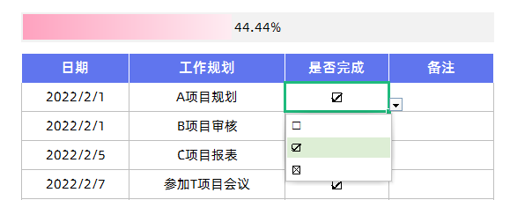
表格模板使用说明
（本页为说明页，用户使用模板时可删除本页内容）

01
基础操作指南

· 如何撤销工作表保护？
1、选中对应工作表。
2、点击：「审阅---撤销工作表」保护。

· 如何增加行数？
1、选中最后一行，鼠标放在选中区域右下角。
2、当鼠标箭头变成黑色十字形时，点击鼠标左键下拉即可。



· 请在此处输入表格使用说明问题。
1、更改年月，日期自动更新，工作自动生成。
2、表头数据自动合计。

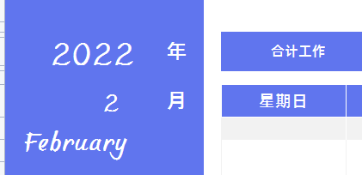

· 请在此处输入表格使用说明问题。
1、在工作规划表中下拉选择是否完成。
2、工作完成进度自动生成。

